HIRADC Purchasing
 |  |  |  |  |  |  |  |  |  |  |  |  |  |  |  |  |  |  |  |  |  |  |  |  |  |  |  |  |  |  |  |  |  |  |  | No. | Tanggal :
 |  |  |  |  |  |  | IDENTIFIKASI BAHAYA, PENILAIAN RESIKO DAN PENGENDALIANNYA |  |  |  |  |  |  |  |  |  |  |  |  |  |  |  |  |  |  |  |  |  |  |  |  |  |  |  |  |  | 4-Apr-24
 |  |  |  |  |  |  |  |  |  |  |  |  |  |  |  |  |  |  |  |  |  |  |  |  |  |  |  |  |  |  |  |  |  |  |  | Revisi : | Halaman :

Departemen |  | : Purchasing Dept |  |  |  |  | Jenis Pekerjaan |  |  | : Office
Bagian / Seksi |  | : Purchasing |  |  |  |  | Area Kerja |  |  | : Office Lt. 3

No. | Tahapan Pekerjaan |  | Bahaya | Potensi Resiko | Konse kuensi | Aspek Hukum | Keparahan |  |  |  |  | Kemungkinan |  |  |  |  | Matrik Resiko Awal |  |  | Pengendalian Resiko | Keparahan |  |  |  |  | Kemungkinan |  |  |  |  | Matriks Resiko Sisa |  |  | Periode Pengendalian | Penanggung Jawab Pengendalian | Dimasukkan Program K3 (Ya / Tidak) | Rekomendasi APD
 |  |  |  |  |  |  | Kecil sekali | Kecil | Serius | Berat | Fatality | Jarang sekali | Jarang | Kadang | Sering | Sering sekali |  |  |  |  | Kecil sekali | Kecil | Serius | Berat | Fatality | Jarang sekali | Jarang | Kadang | Sering | Sering sekali
 |  |  |  |  |  |  | 1 | 2 | 3 | 4 | 5 | 1 | 2 | 3 | 4 | 5 | SCORE | Kategori Resiko | Remark |  | 1 | 2 | 3 | 4 | 5 | 1 | 2 | 3 | 4 | 5 | SCORE | Kategori Resiko | Remark
KESELAMATAN DAN KESEHATAN KERJA (K3)
1 | Bekerja di meja kerja |  | Terlalu lama duduk | Cidera Punggung, Pinggang | Sakit Punggung, Ambeien | NO 1 TAHUN 1970 |  | 2 |  |  |  |  | 2 |  |  |  | 4 | MR | Dimonitor Sebulan sekali | Mengatur posisi duduk dan perlengkapan kerja se-ergonomis mungkin/melakukan peregangan setiap 1 jam | 1 |  |  |  |  | 1 |  |  |  |  | 1 | SR | Tidak Perlu tindakan Khusus | Belum ada info lebih lanjut dari Ahli K3 Umum (bagian HSE) | Belum ada info lebih lanjut dari Ahli K3 Umum (bagian HSE) | Belum ada info lebih lanjut dari Ahli K3 Umum (bagian HSE)
2 | Bekerja di ruangan tertutup dan ber AC |  | Gangguan pernapasan dan Kesehatan | Batuk, Pilek, sakit kepala dan leher | Batuk, Pilek, sakit kepala dan leher | NO 1 TAHUN 1970 |  |  | 3 |  |  |  |  | 3 |  |  | 9 | HR | dimonitor Seminggu sekali | Mengatur temperatur AC menyesuaikan kondisi ruangan |  | 2 |  |  |  | 1 |  |  |  |  | 2 | LR | Sesekali dimonitor | Belum ada info lebih lanjut dari Ahli K3 Umum (bagian HSE) | Belum ada info lebih lanjut dari Ahli K3 Umum (bagian HSE) | Belum ada info lebih lanjut dari Ahli K3 Umum (bagian HSE)
3 | Berjalan di area kerja |  | Tersandung kabel yang melintang | Cidera karena terjatuh (terkilir atau memar) | Terkirilir, keselo, memar | Permen Ketenagakerjaan Nomor 5 tahun 2018 (tentang K3 Lingkungan kerja) |  | 2 |  |  |  |  | 2 |  |  |  | 4 | MR | Dimonitor Sebulan sekali | Kebel yang melintang di klem/disolasi dengan rapih ke lantai | 1 |  |  |  |  | 1 |  |  |  |  | 1 | SR | Tidak Perlu tindakan Khusus | Belum ada info lebih lanjut dari Ahli K3 Umum (bagian HSE) | Belum ada info lebih lanjut dari Ahli K3 Umum (bagian HSE) | Belum ada info lebih lanjut dari Ahli K3 Umum (bagian HSE)
4 | Menggunakan Komputer |  | Radiasi Mata | Mata Lelah, Minus, Sakit Kepala | Sakit Mata | NO 1 TAHUN 1970 PERPRES NO 7 TAHUN 2019 |  | 2 |  |  |  |  | 2 |  |  |  | 4 | MR | Dimonitor Sebulan sekali | Mengalihkan pandangan dan Istirahat yang cukup | 1 |  |  |  |  | 1 |  |  |  |  | 1 | SR | Tidak Perlu tindakan Khusus | Belum ada info lebih lanjut dari Ahli K3 Umum (bagian HSE) | Belum ada info lebih lanjut dari Ahli K3 Umum (bagian HSE) | Belum ada info lebih lanjut dari Ahli K3 Umum (bagian HSE)
5 | Mengambil air minum |  | Cipratan air mengenai sumber listrik | Hubungan arus pendek, tersetrum dan kebakaran | Korslet, Tersengat listrik, kebakaran | NO 1 TAHUN 1970 |  |  | 3 |  |  |  | 2 |  |  |  | 6 | MR | Dimonitor Sebulan sekali | Penempatan dispenser yang aman, jauh dari kabel/sumber listrik Memastikan dispenser tidak ada kebocoran | 1 |  |  |  |  | 1 |  |  |  |  | 1 | SR | Tidak Perlu tindakan Khusus | Belum ada info lebih lanjut dari Ahli K3 Umum (bagian HSE) | Belum ada info lebih lanjut dari Ahli K3 Umum (bagian HSE) | Belum ada info lebih lanjut dari Ahli K3 Umum (bagian HSE)
6 | Penyimpanan dokumen di lemari |  | Lemari kelebihan beban/ beban lemari tidak rata | Tertimpa dokumen | Memar |  |  | 2 |  |  |  | 1 |  |  |  |  | 2 | LR | Monitor 6 Bulan sekali | Penyimpanan barang dengan beban paling berat di bagian paling bawah lemari | 1 |  |  |  |  | 1 |  |  |  |  | 1 | SR | Tidak Perlu tindakan Khusus | Belum ada info lebih lanjut dari Ahli K3 Umum (bagian HSE) | Belum ada info lebih lanjut dari Ahli K3 Umum (bagian HSE) | Belum ada info lebih lanjut dari Ahli K3 Umum (bagian HSE)
LINGKUNGAN KE KARYAWAN
7 | Kabel listrik dan jaringan yang tidak rapih |  | Kaki tersandung | Jatuh dan cedera | kaki atau anggota tubuh lainnya memar | Permen Ketenagakerjaan Nomor 5 tahun 2018 (tentang K3 Lingkungan kerja) |  | 2 |  |  |  | 1 |  |  |  |  | 2 | LR | Sesekali dimonitor (Setiap enam bulan sekali) | Rapihkan kabel listrik dan jaringan dengan mempergunakan isolasi dan klem | 1 |  |  |  |  | 1 |  |  |  |  | 1 | SR | Tidak perlu tindakan khusus | Belum ada info lebih lanjut dari Ahli K3 Umum (bagian HSE) | Belum ada info lebih lanjut dari Ahli K3 Umum (bagian HSE) | Belum ada info lebih lanjut dari Ahli K3 Umum (bagian HSE) | Klem dan isolasi
PERUSAHAAN KE LINGKUNGAN
8 | Bekas bungkus sisa makanan, dll dilaci atau di bawah meja |  | Menimbulkan bakteri, menimbulkan bau tidak sedap | Pencemaran lingkungan | Tebar penyakit, ruangan bau sampah | Permenaker Nomor 5 tahun 2018 (tentang K3 Lingkungan kerja) |  |  | 3 |  |  |  |  | 3 |  |  | 9 | HR | dimonitor Seminggu sekali | Buang sampah secara berkala, dan pisahkan mana sampah organik dan anorgnaik |  | 2 |  |  |  | 1 |  |  |  |  | 2 | LR | Sesekali dimonitor | Belum ada info lebih lanjut dari Ahli K3 Umum (bagian HSE) | Belum ada info lebih lanjut dari Ahli K3 Umum (bagian HSE) | Belum ada info lebih lanjut dari Ahli K3 Umum (bagian HSE)

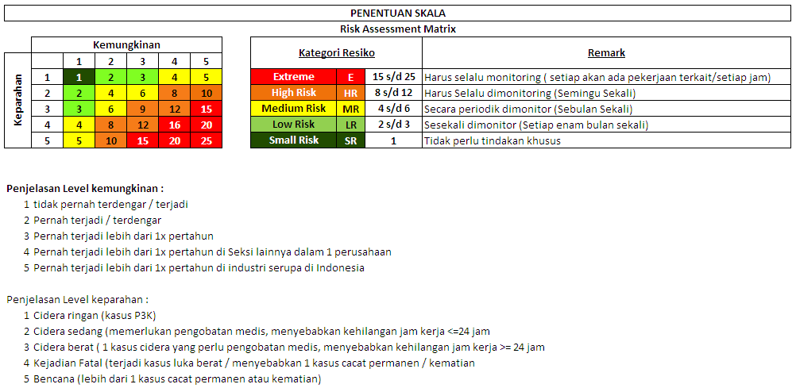
 |  |  |  |  |  |  |  |  |  |  |  |  |  |  |  |  |  |  |  |  |  |  |  |  |  |  |  |  |  |  |  |  |  | Dibuat : | Disetujui :

 |  |  |  |  |  |  |  |  |  |  |  |  |  |  |  |  |  |  |  |  |  |  |  |  |  |  |  |  |  |  |  |  |  | M. Ichwan K | R. Mauludin

